surabaya
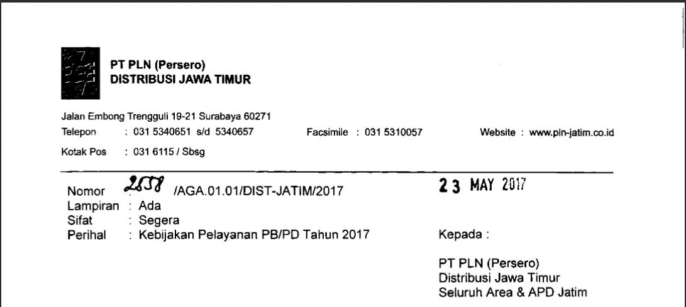
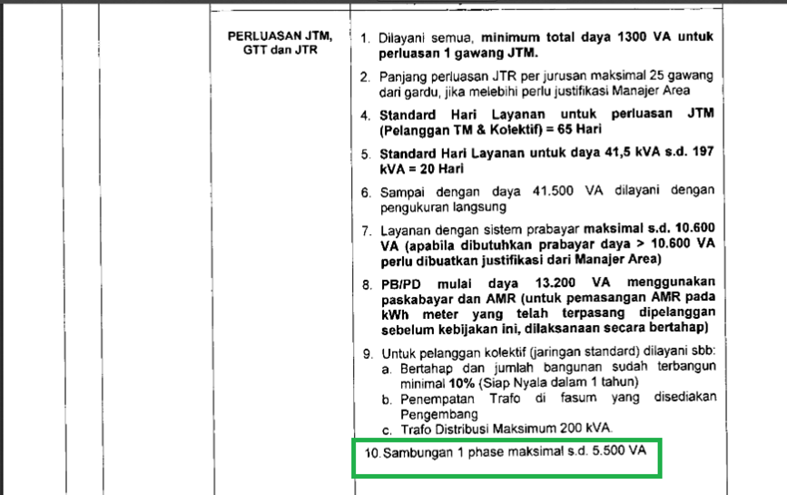
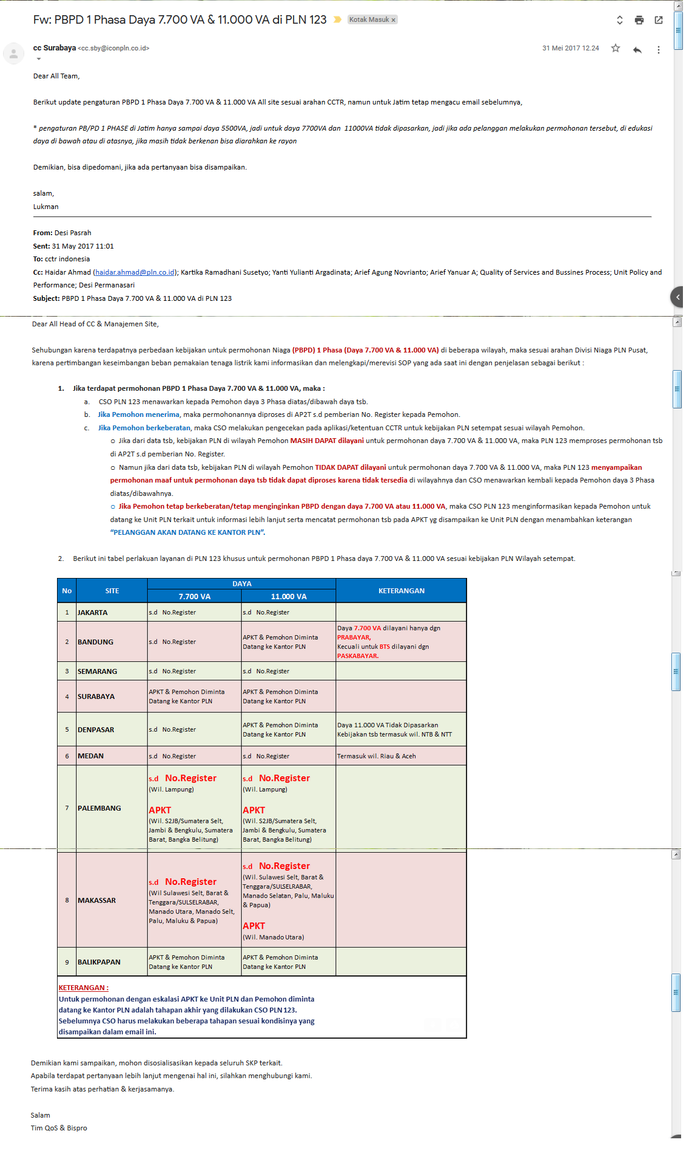
Site | 7.700 VA |  |  | 11.000 VA |  |  | KETERANGAN
 | DILAYANI |  | TDK DILAYANI | DILAYANI |  | TDK DILAYANI | Sudah Dikoordinasikan ke CCTR Pusat & Sudah Menjadi SOP
 | PRA | PASCA |  | PRA | PASCA |  | SUDAH | BELUM
SURABAYA | − | − | √ | − | − | √ | √

